前端調整
分類 | 問題 | 處理狀態
 | https://uat1.brix.com.tw/zh-tw/mainboard/trading/major-institutional/detail/day.html 按鈕排列有點醜 |  | 有些我們之後會針對個別比較有問題的頁面，去做一點html的調整
 | http://uat1.brix.com.tw/zh-tw/about/company/press/detail.html?30720 -返回列表頁沒有作用 -列印沒有反應（內頁是pdf的時候） |  | １寫法： history(-1) 所以需要有上一頁，才能「回」去 2 已經另開pdf視窗
 | 得獎名單popup頁需調整樣式 http://uat1.brix.com.tw/zh-tw/product/etf/reward/investor-reward.html http://uat1.brix.com.tw/zh-tw/product/etn/reward/investor-reward.html
 | https://uat1.brix.com.tw/zh-tw/product/etf/product/detail.html?type=foreign&code=00886 https://uat1.brix.com.tw/zh-tw/product/etn/product/detail.html?type=domestic&code=020040 按 EN 帶的參數會不見
 | https://uat1.brix.com.tw/zh-tw/market-infomation.html 目前這頁看不到圖表？
 | https://uat1.brix.com.tw/zh-tw/index.html 右上角en點下去連不到
 | https://uat1.brix.com.tw/en-us/index.html 右邊有白色箭頭＆右邊按鈕字被切掉
 | 首頁 上櫃大盤走勢 四個tab內容都一樣
 | http://uat1.brix.com.tw/zh-tw/mainboard/trading/info/mi-pricing.html -手機版下拉選單會看不到內容 |  | ???
 | table的sort可以不要寫在全部table嗎～？不然會影響到我們內頁不用排序的表格都長出那個icon
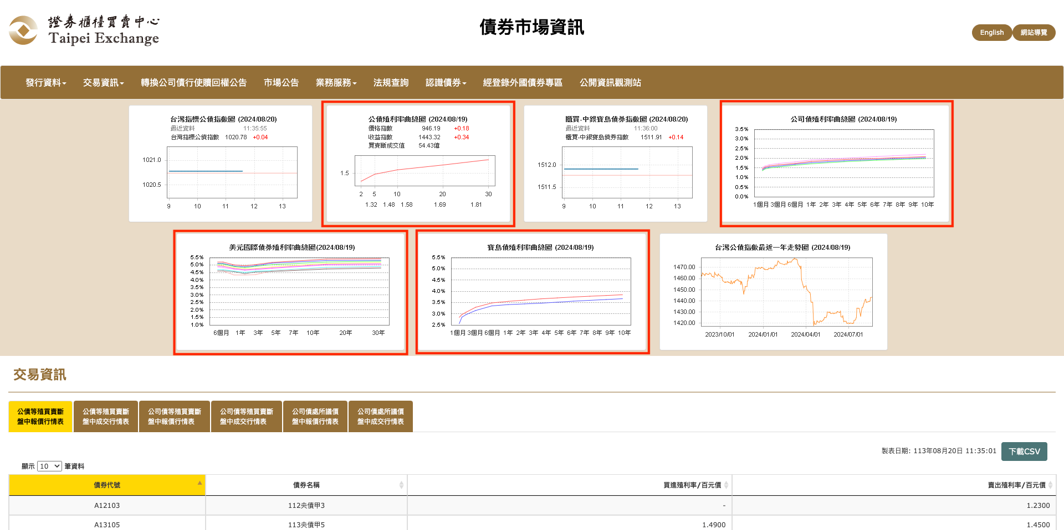
套版 | 首頁套版 補上api連結如下 banner https://uat1.brix.com.tw/storage/home_page/topbanner_zh.json https://uat1.brix.com.tw/storage/home_page/topbanner_en.json 輪播推播廣告 https://uat1.brix.com.tw/storage/home_page/featurebanner_zh.json https://uat1.brix.com.tw/storage/home_page/featurebanner_en.json 關於櫃買、教育推廣 https://uat1.brix.com.tw/storage/home_page/video_zh.json https://uat1.brix.com.tw/storage/home_page/video_en.json http://uat1.brix.com.tw/data/home/news_zh.json http://uat1.brix.com.tw/data/home/news_en.json key 對照： LIVE標籤 live 特別公告 announce 新聞稿 release 最新活動 event 最新影音 media 常用專區 https://uat1.brix.com.tw/storage/home_page/links_zh.json https://uat1.brix.com.tw/storage/home_page/links_en.json 小banner http://uat1.brix.com.tw/data/home/littleBanner_zh.json http://uat1.brix.com.tw/data/home/littleBanner_en.json |  | https://uat1.brix.com.tw/en-us/bond/overview.html
 | 債券市場資訊 https://www.tpex.org.tw/web/bond/index.php?l=zh-tw 這頁把圖表拆開，要獨立一頁是殖利率四個項目的頁面，上次開會說他們提供給你們的文件有放置的位置 右圖幫你們圈出要放在新頁面的四個圖表 原本製作好要調整版面的頁面：https://earth-digital.com/project/tpex/6_bond_homepage(29).php 提供套版的api路徑：https://uat1.brix.com.tw/data/bond/bondCurve.json |  | 請再設定https://uat1.brix.com.tw/en-us/bond/overview.html 並接上我們這邊的. https://earth-digital.com/project/tpex/js/bond-overview.js

新版首頁
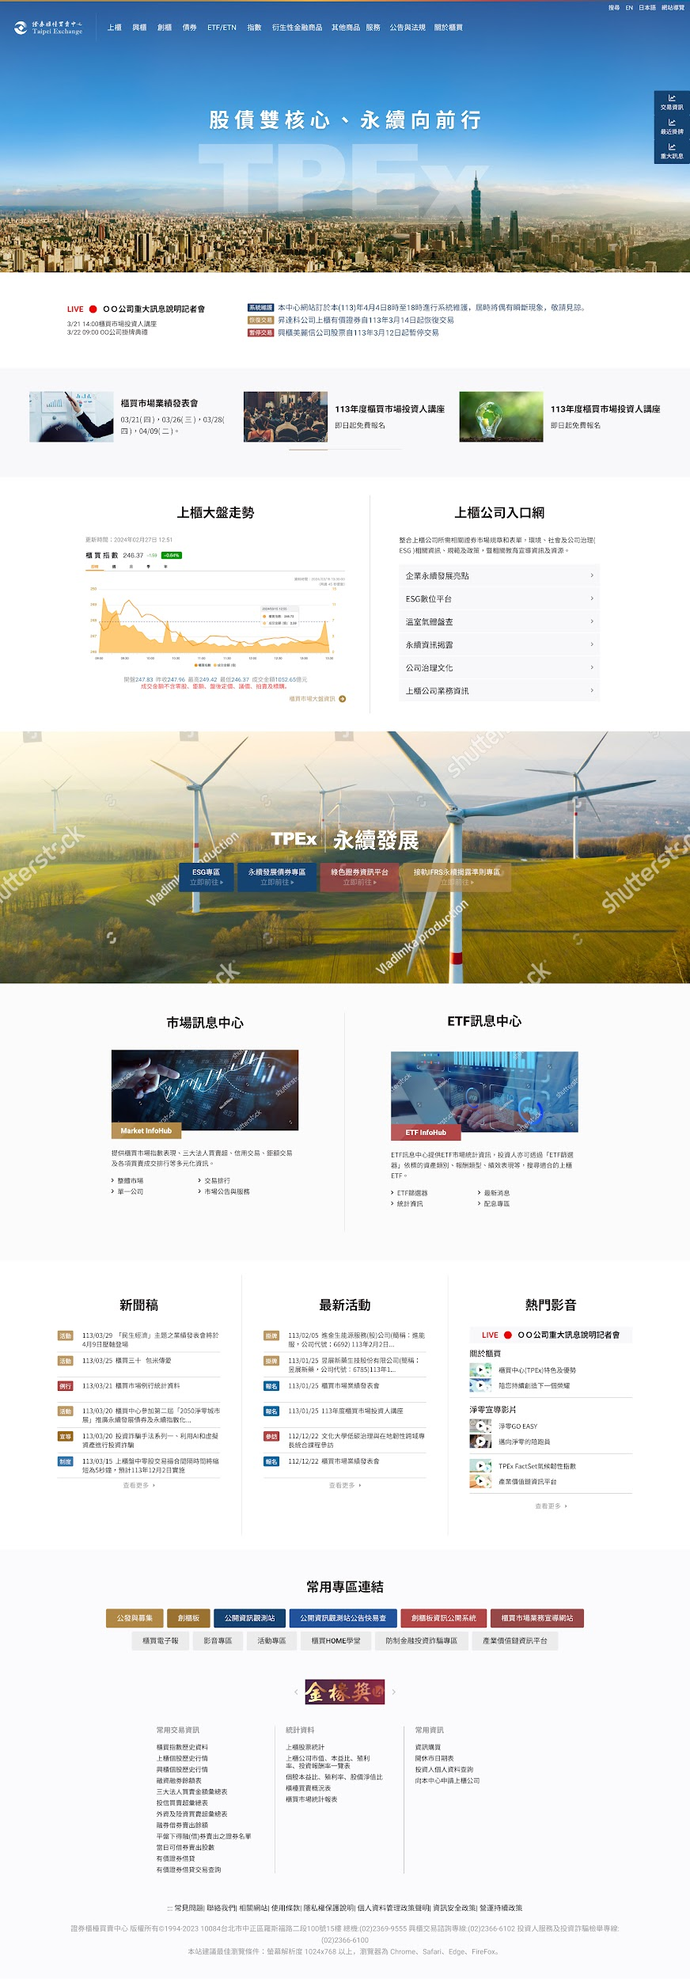

即時櫃買指數
taiex
 | datetime | 資料日期時間
 | index | 指數
 | diff | 漲跌數量
 | percent | 漲跌百分比
infoArray |  | 大盤資訊，包含下列資訊
 | o | 開盤
 | y | 昨收
 | h | 最高
 | l | 最低
 | v | 成交金額(億)
ohlcArray |  | 圖表資料，由 {c,s,t} 組成的陣列
 | [
 |  | c | 即時加權指數
 |  | s | 即時成交金額(億)
 |  | t | 時間 long
 | ]

